Линейное программирование
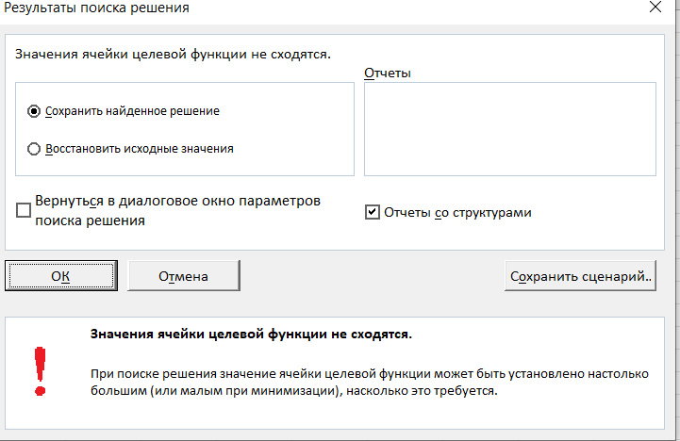
x1 | x2 | x3 | x4
3 | 0 | 12 | 0
-2 | 3 | 1 | 0 | 6 | = | 6 | РЕШЕНИЯ НЕТ
-1 | 3 | 0 | -1 | -3 | = | -3
Целевая функция
-3 | -5 | 1 | 1 | = | 3

1. Перейдите к ячейке F6
2. Выполните команду <Сервис / Поиск решения>
3. В диалоговом окне укажите:
вид поиска (минимальное значение)
в поле <изменяя ячейки>: A2:D2
Нажмите кнопку <Параметры> и установите: Линейная модель, Неотрицательные значения
в поле <Ограничения> добавьте заданные ограничения
E3=G3
E4=G4
Нажмите на кнопку <Выполнить>

